附录 前方有车-障碍物
序号 | 场景描述 | v前 | v前 | a前 | v后 | v后 | a后1 | a后2 | △s | v前末 | v后末 | 碰撞△v | t1 | t2 | FTTI | S1 | S反 | S动 | S前刹停+△s | 前车距离△S+S1 | 后车距离S2 | 判断依据 | 原因
 |  |  |  |  |  |  |  |  |  | 需要判断v何时为0 | 需要判断v何时为0 |  |  |  |  |  |  |  | 需要判断前车是否能停下
FM_01-001 | 正常天气条件，直行，高速公路，前方有行驶车辆 | 120 | 33.333333333 | 0 | 120 | 33.333333333 | 3.00 | 0.00 | 40 | 33.333333333 | 48.843333333 | 55.836 | 5.17 | 0 | 5.17 | 172.33333333 | 212.42668333 | 0 | #DIV/0! | 212.33333333 | 212.42668333 | 可能发生相撞 | 后车距离大于前车距离
FM_01-002 | 正常天气条件，直行，高速公路，前方有静止障碍物 | 0 | 0 | 0 | 120 | 33.333333333 | 3.00 | 0.00 | 90 | 0 | 40.653333333 | 146.352 | 2.44 | 0 | 2.44 | 0 | 90.263733333 | 0 | #DIV/0! | 90 | 90.263733333 | 可能发生相撞 | 后车距离大于前车距离
FM_01-003 | 正常天气条件，直行，高速公路，前方有行驶车辆 | 80 | 22.222222222 | 0 | 80 | 22.222222222 | 3.00 | 0.00 | 26.666666667 | 22.222222222 | 34.882222222 | 45.576 | 4.22 | 0 | 4.22 | 93.777777778 | 120.49037778 | 0 | #DIV/0! | 120.44444444 | 120.49037778 | 可能发生相撞 | 后车距离大于前车距离
FM_01-004 | 正常天气条件，直行，高速公路，前方有静止障碍物 | 0 | 0 | 0 | 80 | 22.222222222 | 3.00 | 0.00 | 60 | 0 | 29.242222222 | 105.272 | 2.34 | 0 | 2.34 | 0 | 60.2134 | 0 | #DIV/0! | 60 | 60.2134 | 可能发生相撞 | 后车距离大于前车距离
FM_01-005 | 正常天气条件，直行，城市快速路，前方有行驶车辆 | 60 | 16.666666667 | 0 | 60 | 16.666666667 | 3.00 | 0.00 | 20 | 16.666666667 | 27.646666667 | 39.528 | 3.66 | 0 | 3.66 | 61 | 81.0934 | 0 | #DIV/0! | 81 | 81.0934 | 可能发生相撞 | 后车距离大于前车距离
FM_01-006 | 正常天气条件，直行，城市快速路，前方有静止障碍物 | 0 | 0 | 0 | 60 | 16.666666667 | 3.00 | 0.00 | 45 | 0 | 23.416666667 | 84.3 | 2.25 | 0 | 2.25 | 0 | 45.09375 | 0 | #DIV/0! | 45 | 45.09375 | 可能发生相撞 | 后车距离大于前车距离
FM_01-007 | 正常天气条件，直行，城市快速路，前方有行驶车辆 | 20 | 5.5555555556 | 0 | 20 | 5.5555555556 | 3.00 | 0.00 | 6.6666666667 | 5.5555555556 | 11.885555556 | 22.788 | 2.11 | 0 | 2.11 | 11.722222222 | 18.400372222 | 0 | #DIV/0! | 18.388888889 | 18.400372222 | 可能发生相撞 | 后车距离大于前车距离
FM_01-008 | 正常天气条件，直行，城市快速路，前方有静止障碍物 | 0 | 0 | 0 | 20 | 5.5555555556 | 3.00 | 0.00 | 15 | 0 | 11.015555556 | 39.656 | 1.82 | 0 | 1.82 | 0 | 15.079711111 | 0 | #DIV/0! | 15 | 15.079711111 | 可能发生相撞 | 后车距离大于前车距离
FM_03-001 | 正常天气条件，直行，高速公路，前方有行驶车辆 | 120 | 33.333333333 | 0 | 120 | 33.333333333 | 6.00 | 0.00 | 40 | 33.333333333 | 55.293333333 | 79.056 | 3.66 | 0 | 3.66 | 122 | 162.1868 | 0 | #DIV/0! | 162 | 162.1868 | 可能发生相撞 | 后车距离大于前车距离
FM_03-002 | 正常天气条件，直行，高速公路，前方有静止障碍物 | 0 | 0 | 0 | 120 | 33.333333333 | 6.00 | 0.00 | 90 | 0 | 46.833333333 | 168.6 | 2.25 | 0 | 2.25 | 0 | 90.1875 | 0 | #DIV/0! | 90 | 90.1875 | 可能发生相撞 | 后车距离大于前车距离
FM_03-003 | 正常天气条件，直行，高速公路，前方有行驶车辆 | 80 | 22.222222222 | 0 | 80 | 22.222222222 | 6.00 | 0.00 | 26.666666667 | 22.222222222 | 40.162222222 | 64.584 | 2.99 | 0 | 2.99 | 66.444444444 | 93.264744444 | 0 | #DIV/0! | 93.111111111 | 93.264744444 | 可能发生相撞 | 后车距离大于前车距离
FM_03-004 | 正常天气条件，直行，高速公路，前方有静止障碍物 | 0 | 0 | 0 | 80 | 22.222222222 | 6.00 | 0.00 | 60 | 0 | 34.882222222 | 125.576 | 2.11 | 0 | 2.11 | 0 | 60.245188889 | 0 | #DIV/0! | 60 | 60.245188889 | 可能发生相撞 | 后车距离大于前车距离
FM_03-005 | 正常天气条件，直行，城市快速路，前方有行驶车辆 | 60 | 16.666666667 | 0 | 60 | 16.666666667 | 6.00 | 0.00 | 20 | 16.666666667 | 32.206666667 | 55.944 | 2.59 | 0 | 2.59 | 43.166666667 | 63.290966667 | 0 | #DIV/0! | 63.166666667 | 63.290966667 | 可能发生相撞 | 后车距离大于前车距离
FM_03-006 | 正常天气条件，直行，城市快速路，前方有静止障碍物 | 0 | 0 | 0 | 60 | 16.666666667 | 6.00 | 0.00 | 45 | 0 | 28.606666667 | 102.984 | 1.99 | 0 | 1.99 | 0 | 45.046966667 | 0 | #DIV/0! | 45 | 45.046966667 | 可能发生相撞 | 后车距离大于前车距离
FM_03-007 | 正常天气条件，直行，城市快速路，前方有行驶车辆 | 20 | 5.5555555556 | 0 | 20 | 5.5555555556 | 6.00 | 0.00 | 6.6666666667 | 5.5555555556 | 14.555555556 | 32.4 | 1.5 | 0 | 1.5 | 8.3333333333 | 15.083333333 | 0 | #DIV/0! | 15 | 15.083333333 | 可能发生相撞 | 后车距离大于前车距离
FM_03-008 | 正常天气条件，直行，城市快速路，前方有静止障碍物 | 0 | 0 | 0 | 20 | 5.5555555556 | 6.00 | 0.00 | 15 | 0 | 14.555555556 | 52.4 | 1.5 | 0 | 1.5 | 0 | 15.083333333 | 0 | #DIV/0! | 15 | 15.083333333 | 可能发生相撞 | 后车距离大于前车距离
FM_07-001 | 正常天气条件，直行，高速公路，前方有行驶车辆 | 120 | 33.333333333 | -4 | 120 | 33.333333333 | 0.00 | 0.00 | 40 | 15.413333333 | 33.333333333 | 64.512 | 4.48 | 0 | 4.48 | 109.19253333 | 149.33333333 | 0 | 149.19253333 | 149.19253333 | 149.33333333 | 可能发生相撞 | 后车距离大于前车距离
FM_07-002 | 正常天气条件，直行，高速公路，前方有静止障碍物 | 0 | 0 | 0 | 120 | 33.333333333 | 0.00 | 0.00 | 90 | 0 | 33.333333333 | 120 | 2.7 | 0 | 2.7 | 0 | 90 | 0 | #DIV/0! | 90 | 90 | 可能发生相撞 | 后车距离大于前车距离
FM_07-003 | 正常天气条件，直行，高速公路，前方有行驶车辆 | 80 | 22.222222222 | -4 | 80 | 22.222222222 | 0.00 | 0.00 | 26.666666667 | 7.5822222222 | 22.222222222 | 52.704 | 3.66 | 0 | 3.66 | 54.542133333 | 81.333333333 | 0 | 81.2088 | 81.2088 | 81.333333333 | 可能发生相撞 | 后车距离大于前车距离
FM_07-004 | 正常天气条件，直行，高速公路，前方有静止障碍物 | 0 | 0 | 0 | 80 | 22.222222222 | 0.00 | 0.00 | 60 | 0 | 22.222222222 | 80 | 2.7 | 0 | 2.7 | 0 | 60 | 0 | #DIV/0! | 60 | 60 | 可能发生相撞 | 后车距离大于前车距离
FM_07-005 | 正常天气条件，直行，城市快速路，前方有行驶车辆 | 60 | 16.666666667 | -4 | 60 | 16.666666667 | 0.00 | 0.00 | 20 | 3.9866666667 | 16.666666667 | 45.648 | 3.17 | 0 | 3.17 | 32.735533333 | 52.833333333 | 0 | 52.735533333 | 52.735533333 | 52.833333333 | 可能发生相撞 | 后车距离大于前车距离
FM_07-006 | 正常天气条件，直行，城市快速路，前方有静止障碍物 | 0 | 0 | 0 | 60 | 16.666666667 | 0.00 | 0.00 | 45 | 0 | 16.666666667 | 60 | 2.7 | 0 | 2.7 | 0 | 45 | 0 | #DIV/0! | 45 | 45 | 可能发生相撞 | 后车距离大于前车距离
FM_07-007 | 正常天气条件，直行，城市快速路，前方有行驶车辆 | 20 | 5.5555555556 | -4 | 20 | 5.5555555556 | 0.00 | 0.00 | 6.6666666667 | 0 | 5.5555555556 | 20 | 1.9 | 0 | 1.9 | 3.3355555556 | 10.555555556 | 0 | 10.524691358 | 10.002222222 | 10.555555556 | 可能发生相撞 | 后车距离大于前车距离
FM_07-008 | 正常天气条件，直行，城市快速路，前方有静止障碍物 | 0 | 0 | 0 | 20 | 5.5555555556 | 0.00 | 0.00 | 15 | 0 | 5.5555555556 | 20 | 2.7 | 0 | 2.7 | 0 | 15 | 0 | #DIV/0! | 15 | 15 | 可能发生相撞 | 后车距离大于前车距离
FM_07-009 | 正常天气条件，直行，高速公路，前方有行驶车辆 | 120 | 33.333333333 | -6 | 120 | 33.333333333 | 0.00 | 0.00 | 40 | 11.373333333 | 33.333333333 | 79.056 | 3.66 | 0 | 3.66 | 81.8132 | 122 | 0 | 121.8132 | 121.8132 | 122 | 可能发生相撞 | 后车距离大于前车距离
FM_07-010 | 正常天气条件，直行，高速公路，前方有行驶车辆 | 80 | 22.222222222 | -6 | 80 | 22.222222222 | 0.00 | 0.00 | 26.666666667 | 4.2822222222 | 22.222222222 | 64.584 | 2.99 | 0 | 2.99 | 39.624144444 | 66.444444444 | 0 | 66.290811111 | 66.290811111 | 66.444444444 | 可能发生相撞 | 后车距离大于前车距离
FM_07-011 | 正常天气条件，直行，城市快速路，前方有行驶车辆 | 60 | 16.666666667 | -6 | 60 | 16.666666667 | 0.00 | 0.00 | 20 | 1.1266666667 | 16.666666667 | 55.944 | 2.59 | 0 | 2.59 | 23.042366667 | 43.166666667 | 0 | 43.042366667 | 43.042366667 | 43.166666667 | 可能发生相撞 | 后车距离大于前车距离
FM_07-012 | 正常天气条件，直行，城市快速路，前方有行驶车辆 | 20 | 5.5555555556 | -6 | 20 | 5.5555555556 | 0.00 | 0.00 | 6.6666666667 | 0 | 5.5555555556 | 20 | 1.67 | 0 | 1.67 | 0.91107777778 | 9.2777777778 | 0 | 9.2386831276 | 7.5777444444 | 9.2777777778 | 可能发生相撞 | 后车距离大于前车距离
FM_07-013 | 正常天气条件，直行，高速公路，前方有行驶车辆 | 120 | 33.333333333 | -7 | 120 | 33.333333333 | 0.00 | 0.00 | 40 | 9.6033333333 | 33.333333333 | 85.428 | 3.39 | 0 | 3.39 | 72.77765 | 113 | 0 | 112.77765 | 112.77765 | 113 | 可能发生相撞 | 后车距离大于前车距离
FM_07-014 | 正常天气条件，直行，高速公路，前方有行驶车辆 | 80 | 22.222222222 | -7 | 80 | 22.222222222 | 0.00 | 0.00 | 26.666666667 | 2.8322222222 | 22.222222222 | 69.804 | 2.77 | 0 | 2.77 | 34.700405556 | 61.555555556 | 0 | 61.367072222 | 61.367072222 | 61.555555556 | 可能发生相撞 | 后车距离大于前车距离
FM_07-015 | 正常天气条件，直行，城市快速路，前方有行驶车辆 | 60 | 16.666666667 | -7 | 60 | 16.666666667 | 0.00 | 0.00 | 20 | 0 | 16.666666667 | 60 | 2.4 | 0 | 2.4 | 19.84 | 40 | 0 | 39.841269841 | 39.84 | 40 | 可能发生相撞 | 后车距离大于前车距离
FM_07-016 | 正常天气条件，直行，城市快速路，前方有行驶车辆 | 20 | 5.5555555556 | -7 | 20 | 5.5555555556 | 0.00 | 0.00 | 6.6666666667 | 0 | 5.5555555556 | 20 | 1.6 | 0 | 1.6 | -0.071111111111 | 8.8888888889 | 0 | 8.8712522046 | 6.5955555556 | 8.8888888889 | 可能发生相撞 | 后车距离大于前车距离

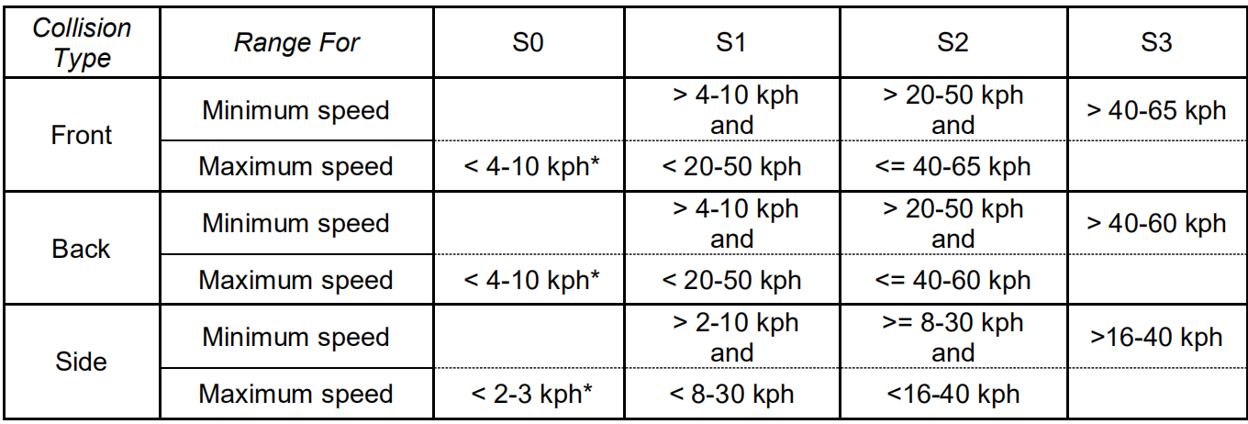

 |  |  |  |  |  |  |  |  |  |  | 高速行车，即车速在100km/h以上时，安全车距在100米以上。
 |  |  |  |  |  |  |  |  |  |  | 快速行车，即车速在60km/h以上时，安全车距在数字上等于车速;例如，车速80km/h，安全车距为80米。
 |  |  |  |  |  |  |  |  |  |  | 中速行车，即车速在50km/h左右时，安全车距不低于50米。
 |  |  |  |  |  |  |  |  |  |  | 低速行车，即车速在40km/h以下时，安全车距不低于30米。
 |  |  |  |  |  |  |  |  |  |  | 龟速行车，即车速在20km/h以下时，安全车距不低于10米。

附录 其它
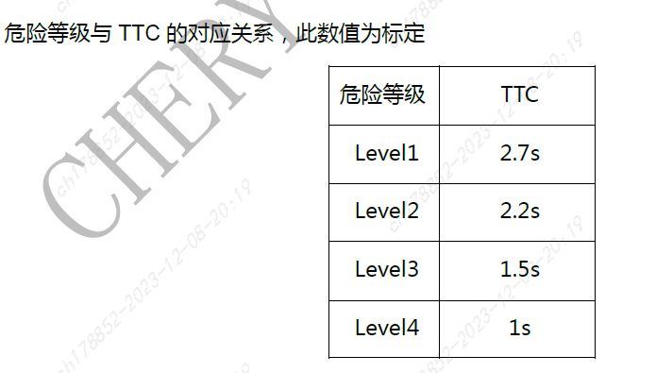
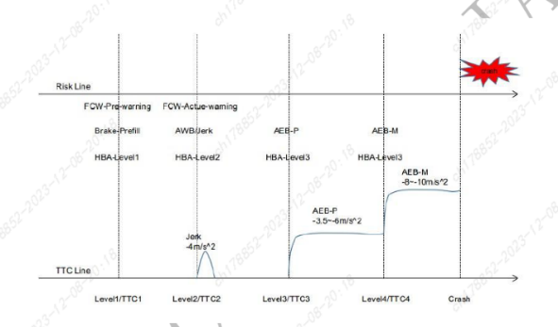
序号 | 内容 | 描述
1 | 时距 | 后车速度*预设时间
 |  | 时距按照最小时距1.2执行
2 | TTC | 如前后车速度相同，相对距离=前后车速度差（算加速度）*TTC
 |  | 如前后车速度不同，相对距离=前后车速度差*TTC
 |  | 对前方静止障碍物TTC按照FCW执行，2.7s

